Pinout LAB1
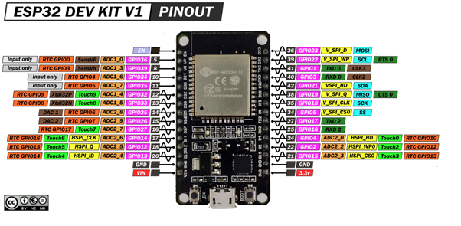
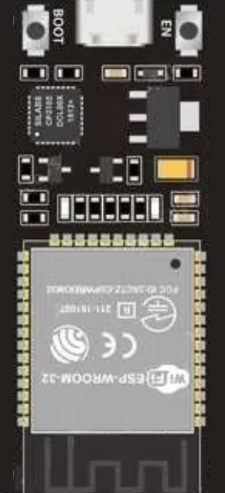
 |  |  |  |  | EN |  | D23
Entradas |  | Digitales |  |  | VP / D36 |  | D22 | SCL
 | SDA | GPIO21 |  |  | VN / D39 |  | TX
 | SCL | GPIO22 |  |  | D34 |  | RX
 | NEOPIXEL | GPIO13 |  |  | D35 |  | D21 | SDA
 | TX2 | D16 |  |  | D32 |  | D19
 |  |  |  |  | D33 |  | D18
 |  |  |  |  | D25 |  | D5
 |  |  |  |  | D26 |  | TX2 / D17 | TX2
 |  |  |  |  | D27 |  | RX2 / D16 | RX2
 |  |  |  |  | D14 |  | D4
 |  |  |  |  | D12 |  | D2
 |  |  |  | NEOPIXEL | D13 |  | D15
Salidas |  | Digitales |  |  | GND |  | GND
 | ECHO | GPIO14 |  |  | VIN |  | 3V3
 | Rx2 | D16

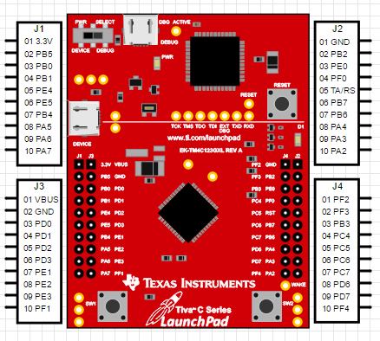
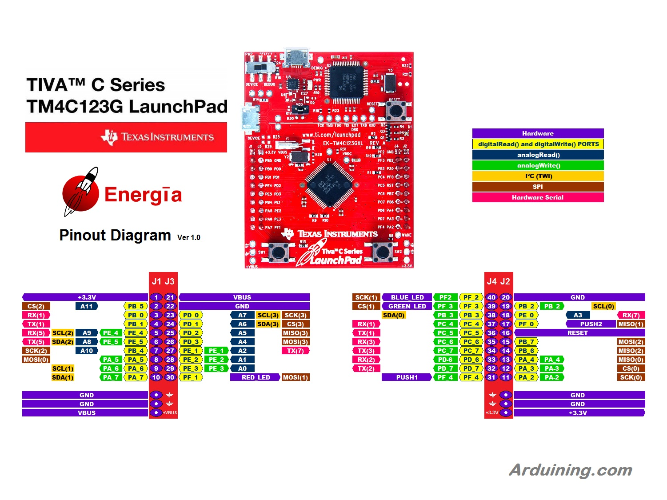

 | ENTRADAS | PINES
 | B1 | PF_0
 | B2 | PF_4
 | RX4 | PC_4

 | SALIDAS | PINES | J1 | J2 | J1 | J2 |  |  | J3 | J4 | J3 | J4
 |  |  |  |  | 3.3V | VBUS |  |  | PF2 | GND
 | TX4 | PC_5 | LCD_D5 |  | PB5 | GND |  |  | PF3 | PB2 |  | LCD_D2
 | LCD_RST | PD_0 | LCD_D0 | LCD_RST | PB0 | PD0 |  |  | PB3 | PJ0 | LCD_D3
 | LCD_CS | PD_1 | LCD_D1 | LCD_CS | PB1 | PD1 |  |  | PC4 | PF0 | Rx
 | LCD_RS | PD_2 |  | LCD_RS | PE4 | PD2 |  |  | PC5 | RST | Tx
 | LCD_WE | PD_3 |  | LCD_WE | PE5 | PD3 |  |  | PC6 | PB7 |  | LCD_D7
 | LCD_RD | PE_1 | LCD_D4 | LCD_RD | PB4 | PE1 |  |  | PC7 | PB6 |  | LCD_D6
 | LCD_D0 | PB_0 | SD_DI |  | PA5 | PE2 |  |  | PD5 | PA4 |  | SD_DO
 | LCD_D1 | PB_1 |  |  | PA6 | PE3 |  |  | PD7 | PA3 |  | SS_DS
 | LCD_D2 | PB_2 |  |  | PA7 | PF1 |  |  | PF4 | PA2 |  | SD_SCK
 | LCD_D3 | PB_3
 | LCD_D4 | PB_4
 | LCD_D5 | PB_5
 | LCD_D6 | PB_6
 | LCD_D7 | PB_7
 | SS_DS | PA_3
 | SD_DI | PA_5
 | SD_DO | PA_4
 | SD_SCK | PA_2

